カナ変換テーブル
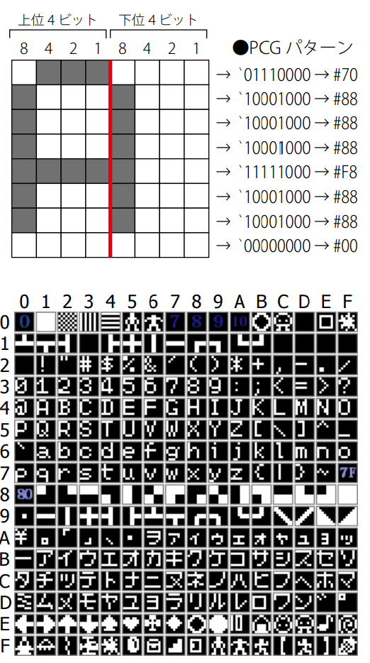
数値→カナ変換配列
 |  | モールスツリー上の文字コード→ローマ字変換 |  |  |  |  |  |  |  |  |  |  |  |  | 文字コード表 |  |  |  |  |  |  |  |  |  |  |  | PCGメモリ上
 |  |  | 母音 | ア | イ | ウ | エ | オ |  |  |  |  |  |  | 母音 | ア | イ | ウ | エ | オ |  |  |  |  |  |  | 母音 | ア | イ | ウ | エ | オ
 |  |  |  | 0 | 1 | 2 | 3 | 4 | 5 | 6 | 7 | 8 | 9 |  |  | 0 | 1 | 2 | 3 | 4 | 5 | 6 | 7 | 8 | 9 |  |  | 0 | 1 | 2 | 3 | 4 | 5 | 6 | 7 | 8 | 9
 | 子音 |  |  | "a" | "I" | "u" | "e" | "o" |  |  |  |  |  | 子音 |  |  |  |  |  |  |  |  |  |  |  | 子音
 | ア行 | 0 | "" | 00 | 01 | 02 | 03 | 04 |  |  |  |  |  | ア行 | 0 | B1 | B2 | B3 | B4 | B5 |  |  |  |  |  | ア行 | 0 | ア | イ | ウ | エ | オ
 | カ行 | 1 | "k" | 10 | 11 | 12 | 13 | 14 |  |  |  |  |  | カ行 | 1 | B6 | B7 | B8 | B9 | BA |  |  |  |  |  | カ行 | 1 | カ | キ | ク | ケ | コ
 | サ行 | 2 | "s" | 20 | 21 | 22 | 23 | 24 |  |  |  |  |  | サ行 | 2 | BB | BC | BD | BE | BF |  |  |  |  |  | サ行 | 2 | サ | シ | ス | セ | ソ
 | タ行 | 3 | "t" | 30 | 31 | 32 | 33 | 34 |  |  |  |  |  | タ行 | 3 | C0 | C1 | C2 | C3 | C4 |  |  |  |  |  | タ行 | 3 | タ | チ | ツ | テ | ト
 | ナ行 | 4 | "n" | 40 | 41 | 42 | 43 | 44 |  |  |  |  |  | ナ行 | 4 | C5 | C6 | C7 | C8 | C9 |  |  |  |  |  | ナ行 | 4 | ナ | ニ | ヌ | ネ | ノ
 | ハ行 | 5 | "h" | 50 | 51 | 52 | 53 | 54 |  |  |  |  |  | ハ行 | 5 | CA | CB | CC | CD | CE |  |  |  |  |  | ハ行 | 5 | ハ | ヒ | フ | ヘ | ホ
 | マ行 | 6 | "m" | 60 | 61 | 62 | 63 | 64 |  |  |  |  |  | マ行 | 6 | CF | D0 | D1 | D2 | D3 |  |  |  |  |  | マ行 | 6 | マ | ミ | ム | メ | モ
 | ヤ行 | 7 | "y" | 70 | 71 | 72 | 73 | 74 |  |  |  |  |  | ヤ行 | 7 | D4 | B2 | D5 | B4 | D6 |  |  |  |  |  | ヤ行 | 7 | ヤ | ヰ | ユ | ヱ | ヨ
 | ラ行 | 8 | "r" | 80 | 81 | 82 | 83 | 84 |  |  |  |  |  | ラ行 | 8 | D7 | D8 | D9 | DA | DB |  |  |  |  |  | ラ行 | 8 | ラ | リ | ル | レ | ロ
 | ワ行 | 9 |  | 90 | 91 | 92 | 93 | 94 | 95 | 96 |  |  |  | ワ行 | 9 | DC | DD | DE | DF | A6 | 3F | B0 |  |  |  | ワ行 | 9 | ワ | ン | ゛ | ゜ | ヲ | ? | -
 | 数字 | A |  | A0 | A1 | A2 | A3 | A4 | A5 | A6 | A7 | A8 | A9 | 数字 |  | 30 | 31 | 32 | 33 | 34 | 35 | 36 | 37 | 38 | 39 | 数字 |  | 0 | 1 | 2 | 3 | 4 | 5 | 6 | 7 | 8 | 9
 | ガ行 |  | "g" = "k" & "゛"
 | ザ行 |  | "z" = "s" & "゛" |  |  |  |  |  |  |  |  |  |  | ①#70未満のとき、値を16で割って5をかけたもの+値&15+&HB1
 | ダ行 |  | "d" = "t" & "゛"
 | バ行 |  | "b" = "h" & "゛" |  |  |  |  |  |  |  |  |  |  |  | (C=7)*(B&15)+(C=8)*(B&15+5)+(C=9)*(B&15+10)
 | パ行 |  | "p" = "h" & "゜"

 | ①16で割った商が8以下のとき、通常変換
 | ②16で割った商が9のとき、"wa", "n", "゛", "゜", "wo" |  |  |  |  |  |  |  |  |  |  |  |  | ③160以上のとき、-160+#3０が数字の文字コード
 | (濁点、半濁点が来たら言い直しの例外処理に入る)
 | ③16で割った商が10のとき、-160+#30 が数字の文字コード

